Sheet1
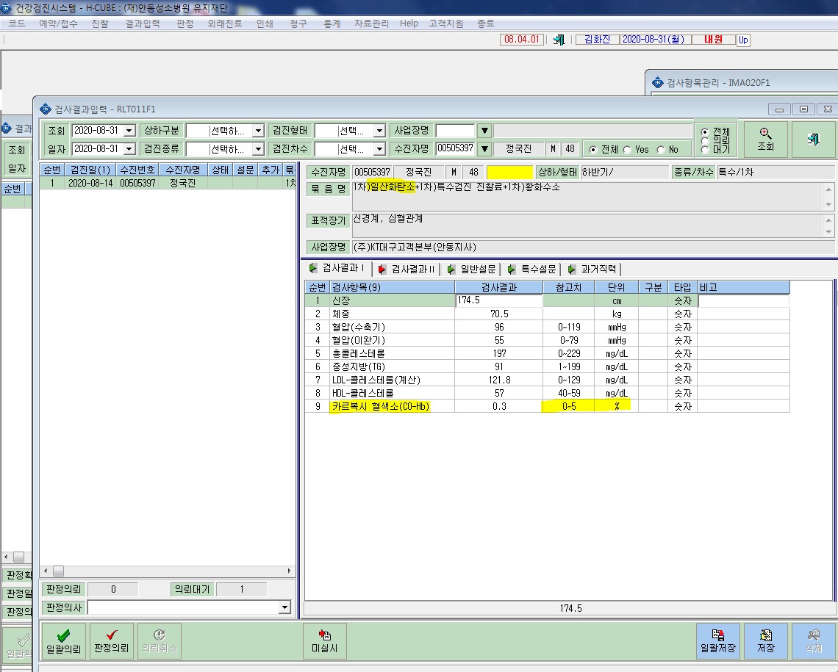
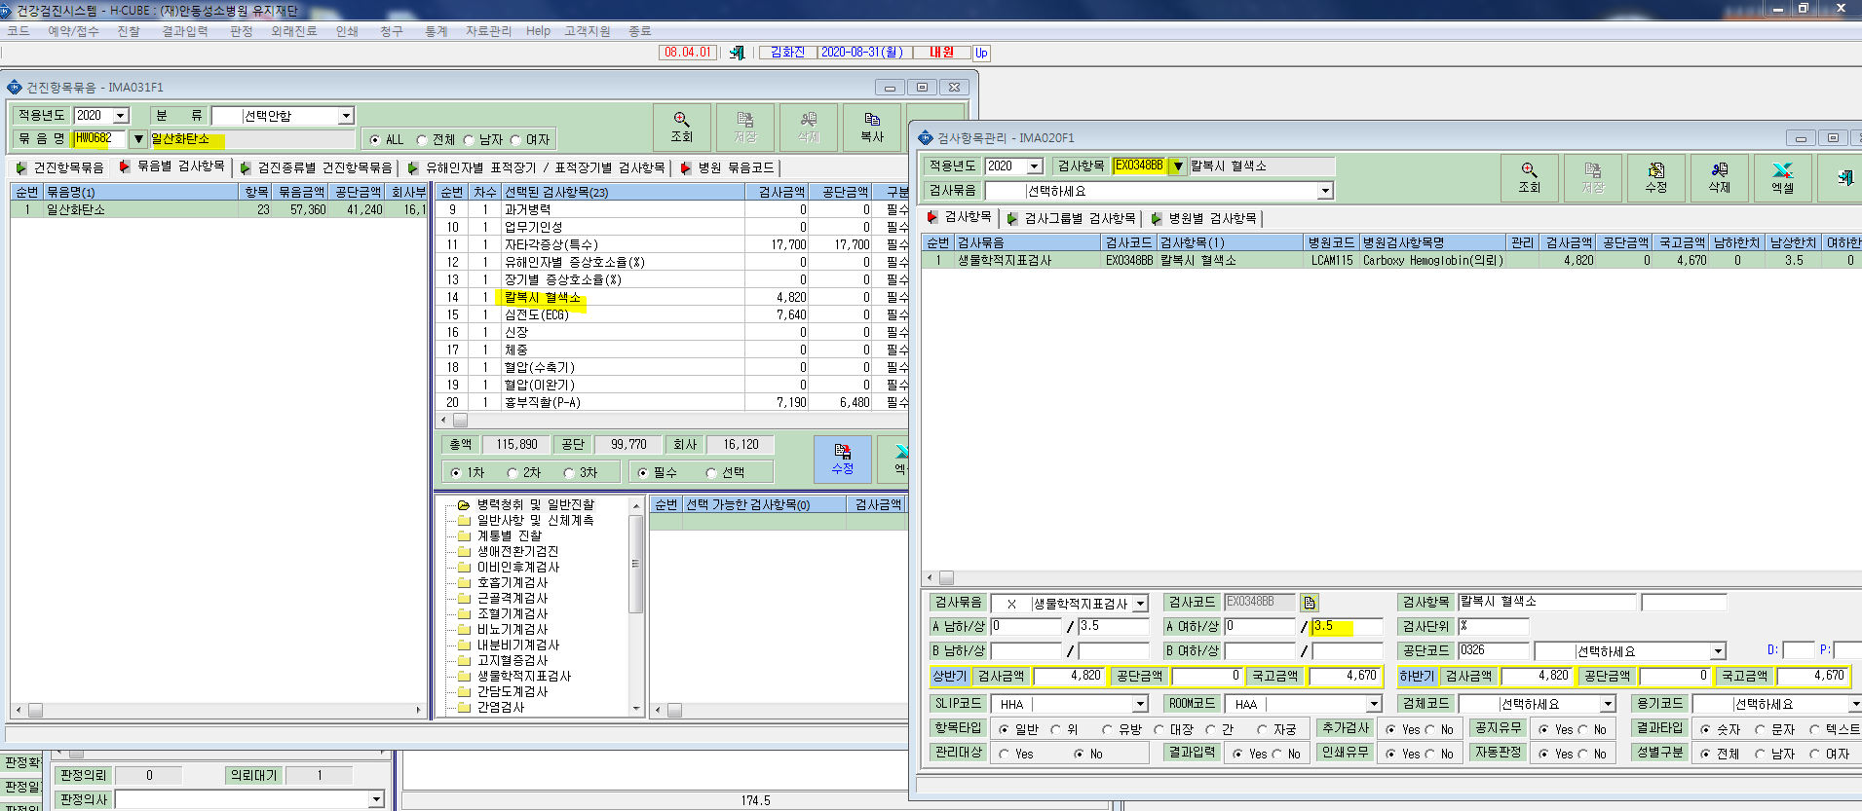
* 특수검진 유해인자'일산화탄소'에서 검사항목 '카르복시혈색소'->'칼복시혈색소'로가 7월기준 변경 적용했었는데, 현재 검사결과입력에서 '카르복시혈색소'로 결과가 적용되고있습니다. 확인부탁드립니다.

